Лист1
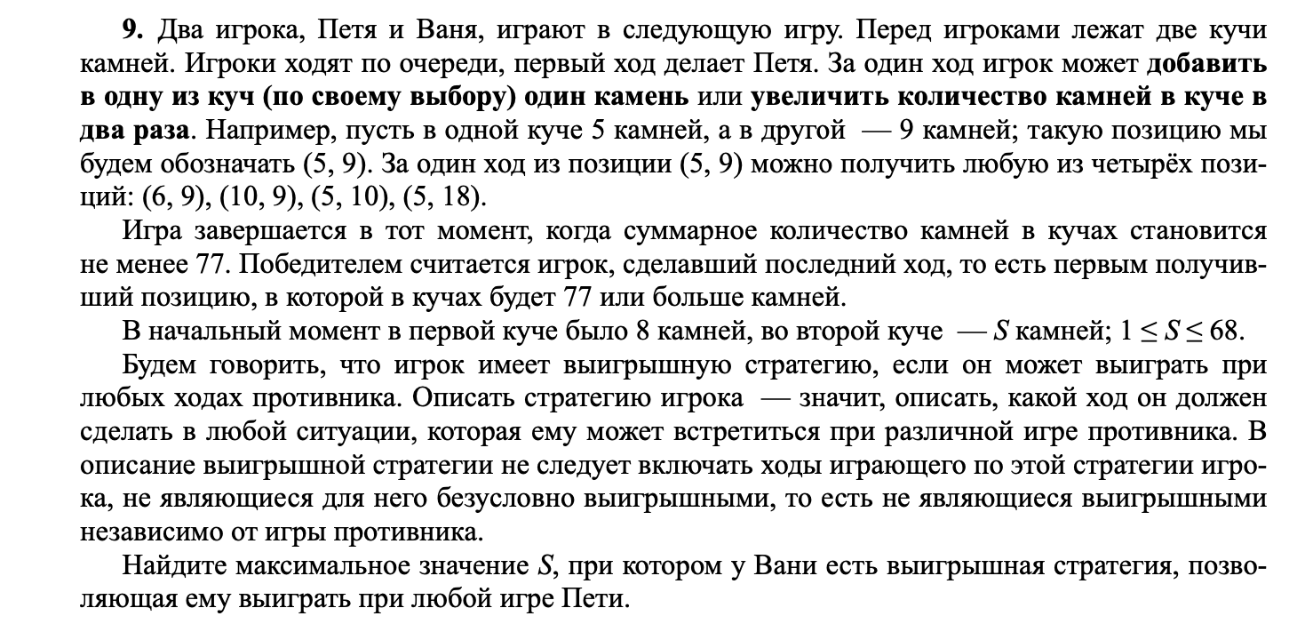
+1 | *2 |  |  | >=77
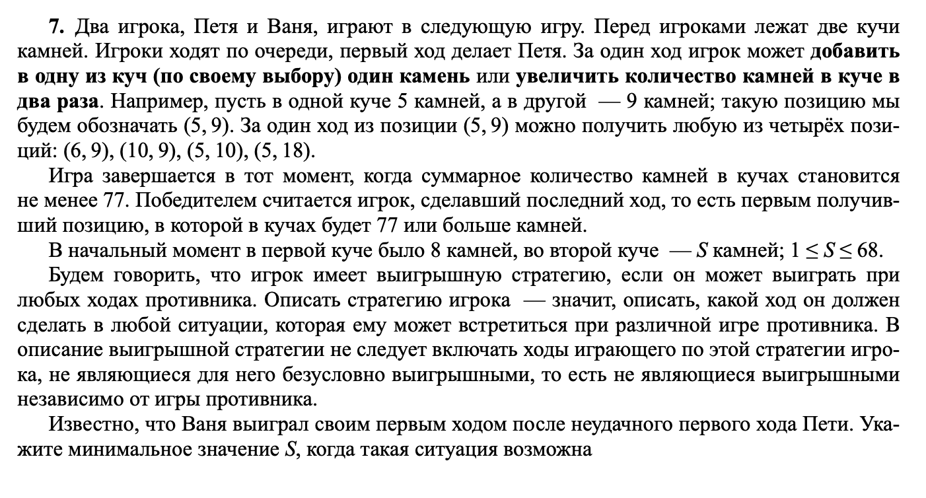

 |  | Петя |  | Ваня
8 | 20 | 9 | 20 | 40
 |  | 8 | 21 | 42
 |  | 16 | 20 | 40 |  |  | 20
 |  | 8 | 40 | 80

 |  | Петя |  | Ваня |  | Петя
8 | 30 | 9 | 30 | 10 | 30 | 60 | 40
 |  |  |  | 9 | 31 | 62 | 40
 |  |  |  | 18 | 30 | 60 | 48
 |  |  |  | 9 | 60 | 120 | 69
 |  | 8 | 31 | 9 | 31 | 62 | 40
 |  |  |  | 8 | 32 | 64 | 40
 |  |  |  | 16 | 31 | 62 | 47
 |  |  |  | 8 | 62 | 124 | 70
 |  | 16 | 30 | 17 | 30 | 60 | 47
 |  |  |  | 16 | 31 | 62 | 47
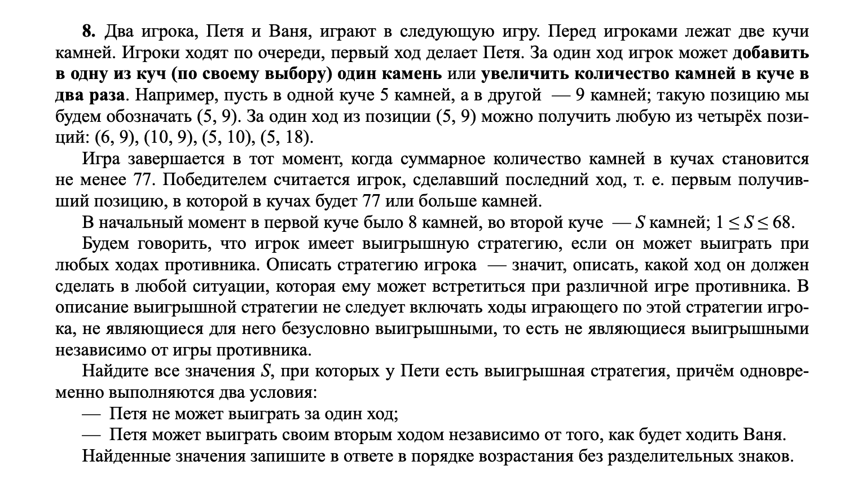
 |  |  |  | 32 | 30 | 64 | 62
 |  |  |  | 16 | 60 | 120 | 76 | ??
 |  | 8 | 60 | 9 | 60 | 120 | 69
 |  |  |  | 8 | 61 | 122 | 69
 |  |  |  | 16 | 60 | 120 | 76
 |  |  |  | 8 | 120 | 240 | 128

